상품제안서
나우리빙 접이식 쇼핑카트 | 상품코드: F25628

 |  |  |  |  |  |  | 02-412-0044 | www.easy1.co.kr
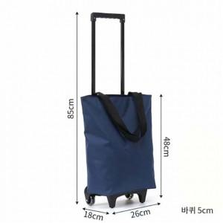 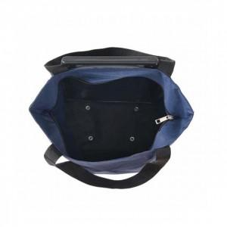 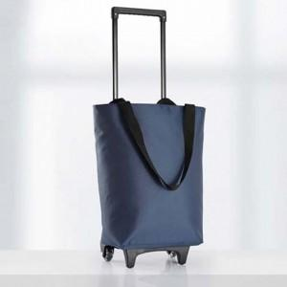

【상세/제작정보】

【인쇄/포장옵션】 | 패드 / 포장불가능

【공급단가】 | 수량 | 20~ | 100~ | 300~ | 500~ | 1,000~
*VAT별도 | 단가 | 20,020원 | 19,700원 | 19,220원 | 18,740원 | 18,420원

【상품 URL】 | https://dev.easy1.co.kr:443/src/goods_detail.php?gdno=25628

